ログインページ
外部設計書 |  |  |  |  |  | チーム名 |  | Knight
 |  |  |  |  |  | 画面名 |  | ログイン |  |  |  | 作成者 | 伊藤 |  |  | 更新者
 |  |  |  |  |  | システム名 |  | くらすぼーど |  |  |  | 作成日 | 2024-06-13 |  |  | 更新日
 |  |  |  |  |  | 備考

 | 画面設計

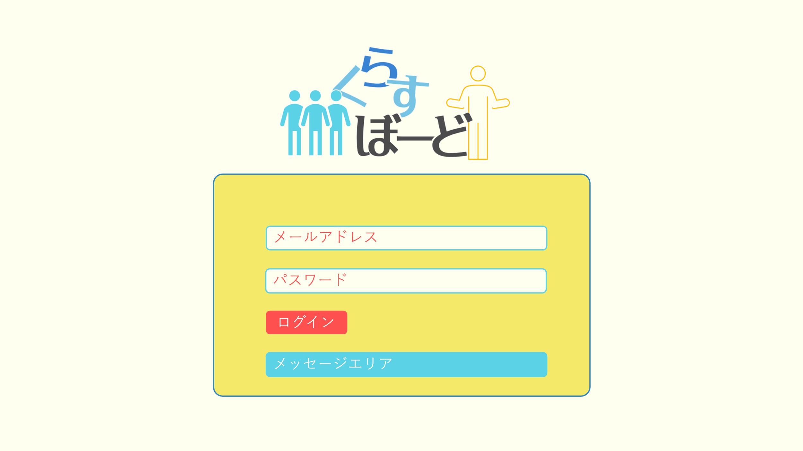

①

②

③

④

 | 機能設計
 |  | ページロード

 |  |  | 本画面ではページロード時の処理は無し。
 |  |  | ログイン画面用jspを表示する。

 |  | ③ログインボタン押下時

 |  |  | ボタン押下時、以下のエラーチェックを行う。
 |  |  | 1.ログインIDが入力されていない。
 |  |  |  | 「ログインIDを入力してください。」エラーを表示する。
 |  |  | 2.パスワードが入力されていない。
 |  |  |  | 「パスワードを入力してください。」エラーを表示する。

 |  |  | 上記エラーが無い場合、パスワードを用いてusersテーブルを検索し、1件ヒットするかどうかをチェックする。
 |  |  | チェックにて、1件ヒットした場合は「板書（講師）」または「板書（受講生）」画面に遷移する。
 |  |  | 1件ヒットでない場合、本画面のメッセージエリアに「ログインIDまたはパスワードに誤りがあります」と表示する。
 |  |  | メッセージエリアは、メッセージが無い場合には背景色も表示しない。

 | 項目定義書

 | No |  | 物理名 |  | 論理名 |  | 画面型 |  | データ型(Java) | min | max | DBテーブル |  | DBカラム | 備考
 |  | 1 | mailaddress |  | メールアドレス |  | text |  | String |  |  | users |  | mail
 |  | 2 | password |  | パスワード |  | text |  | String |  |  | users |  | password
 |  | 3 | loginButton |  | ログインボタン |  | button
 |  | 4 | message |  | メッセージエリア |  | div |  | String |  |  |  |  |  | 初期表示時は非表示。

講師_新規登録ページ
外部設計書 |  |  |  |  | チーム名 |  | Knight
 |  |  |  |  | 画面名 |  | ログイン |  |  |  | 作成者 | 伊藤 |  |  | 更新者
 |  |  |  |  | システム名 |  | くらすぼーど |  |  |  | 作成日 | 2024-06-13 |  |  | 更新日
 |  |  |  |  | 備考

 | 画面設計
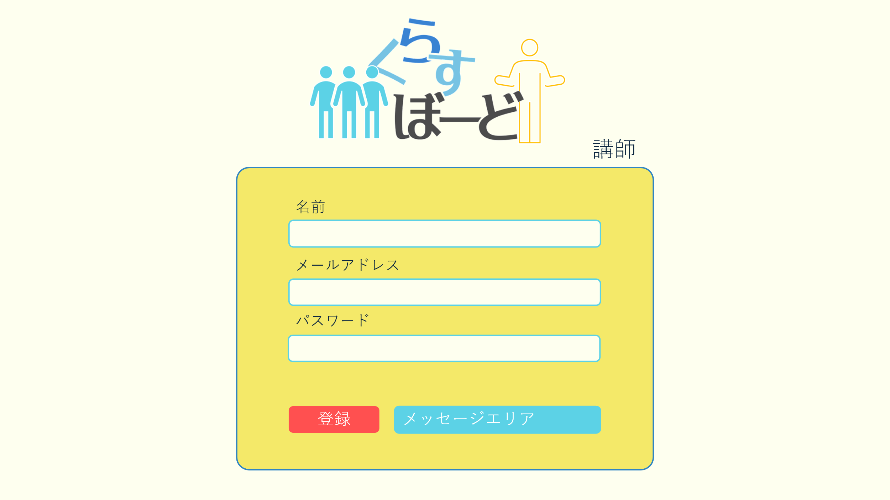

①
山田 太郎

②

③
パスワードは8-16桁の英数字混合で設定してください

④
⑤

 | 機能設計
 |  | ページロード

 |  |  | 本画面ではページロード時の処理は無し。
 |  |  | 新規登録画面（講師）用jspを表示する。

 |  | ④登録ボタン押下時

 |  |  | ①未入力項目がある場合「全項目入力してください」エラーをメッセージエリアに表示する。
 |  |  | ②パスワードがローマ字と数字を合わせて8-16桁でなければ「パスワードは8-16桁の英数字混合で設定してください」
 |  |  | ③空白が入力されていた場合は空白を削除
 |  |  | 上記エラーが無い場合、メールアドレスを用いてusersテーブルを検索し、ヒットするかどうかをチェックする。
 |  |  | チェックにて、ヒットした場合は「入力されたメールアドレスはすでに登録されています」エラーをメッセージエリアに表示する。
 |  |  | エラーがない場合、userテーブルに1件のデータを追加する。
 |  |  | データ追加後、ログイン画面に遷移する。
 |  |  | メッセージエリアは、メッセージが無い場合には背景色も表示しない。

 | 項目定義書

 | No |  | 物理名 | 論理名 |  | 画面型 |  | データ型(Java) | min | max | DBテーブル |  | DBカラム | 備考
 |  | 1 | name | 名前 |  | text |  | String | 1 | 100 | users |  | user_name
 |  | 2 | mailaddress | メールアドレス |  | text |  | String |  |  | users |  | user_address
 |  | 3 | password | パスワード |  | text |  | String | 8 | 16 | users |  | password
 |  | 4 | registButton | 登録ボタン |  | button
 |  | 5 | message | メッセージエリア |  | div |  | String |  |  |  |  |  | 初期表示時は非表示。
 |  | 6

受講生_新規登録ページ
外部設計書 |  |  |  |  | チーム名 |  | Knight
 |  |  |  |  | 画面名 |  | ログイン |  |  |  | 作成者 | 伊藤 |  |  | 更新者
 |  |  |  |  | システム名 |  | くらすぼーど |  |  |  | 作成日 | 2024-06-13 |  |  | 更新日
 |  |  |  |  | 備考

 | 画面設計
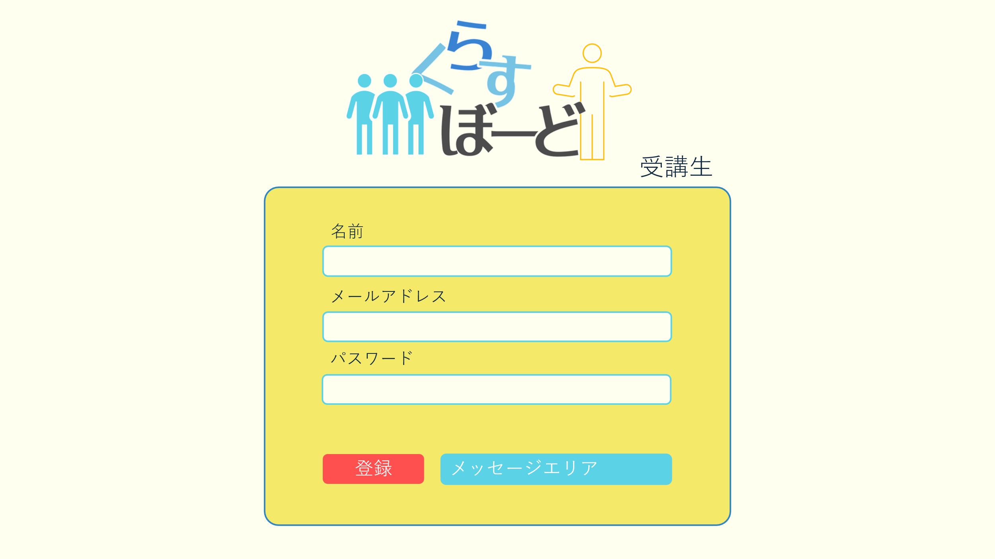

①
山田 太郎

②

③
パスワードは8-16桁の英数字混合で設定してください

④
⑤

 | 機能設計
 |  | ページロード
山田 太郎
 |  |  | 本画面ではページロード時の処理は無し。
 |  |  | 新規登録画面（受講生）用jspを表示する。

 |  | ⑤登録ボタン押下時

 |  |  | ①未入力項目がある場合「全項目入力してください」エラーをメッセージエリアに表示する。
 |  |  | ②パスワードがローマ字と数字を合わせて8-16桁でなければ「パスワードは8-16桁の英数字混合で設定してください」
 |  |  | ③空白が入力されていた場合は空白を削除
 |  |  | 上記エラーが無い場合、メールアドレスを用いてusersテーブルを検索し、ヒットするかどうかをチェックする。
 |  |  | チェックにて、ヒットした場合は「入力されたメールアドレスはすでに登録されています」エラーをメッセージエリアに表示する。
 |  |  | エラーがない場合、userテーブルに1件のデータを追加する。
 |  |  | データ追加後、ログイン画面に遷移する。
 |  |  | メッセージエリアは、メッセージが無い場合には背景色も表示しない。

 | 項目定義書

 | No |  | 物理名 | 論理名 |  | 画面型 |  | データ型(Java) | min | max | DBテーブル |  | DBカラム | 備考
 |  | 1 | name | 名前 |  | text |  | String |  |  | users |  | user_name
 |  | 2 | mailaddress | メアド |  | text |  | String |  |  | users |  | user_address
 |  | 3 | password | パスワード |  | text |  | String |  |  | users |  | password
 |  | 4 | registButton | 登録ボタン |  | button
 |  | 5 | message | メッセージエリア |  | div |  | String |  |  |  |  |  | 初期表示時は非表示。
 |  | 6

講師板書ページ
外部設計書 |  |  |  |  | チーム名 |  | Knight
 |  |  |  |  | 画面名 |  | ログイン |  |  |  | 作成者 | 齋田 |  |  | 更新者
 |  |  |  |  | システム名 |  | くらすぼーど |  |  |  | 作成日 | 2024-06-13 |  |  | 更新日
 |  |  |  |  | 備考

 | 画面設計
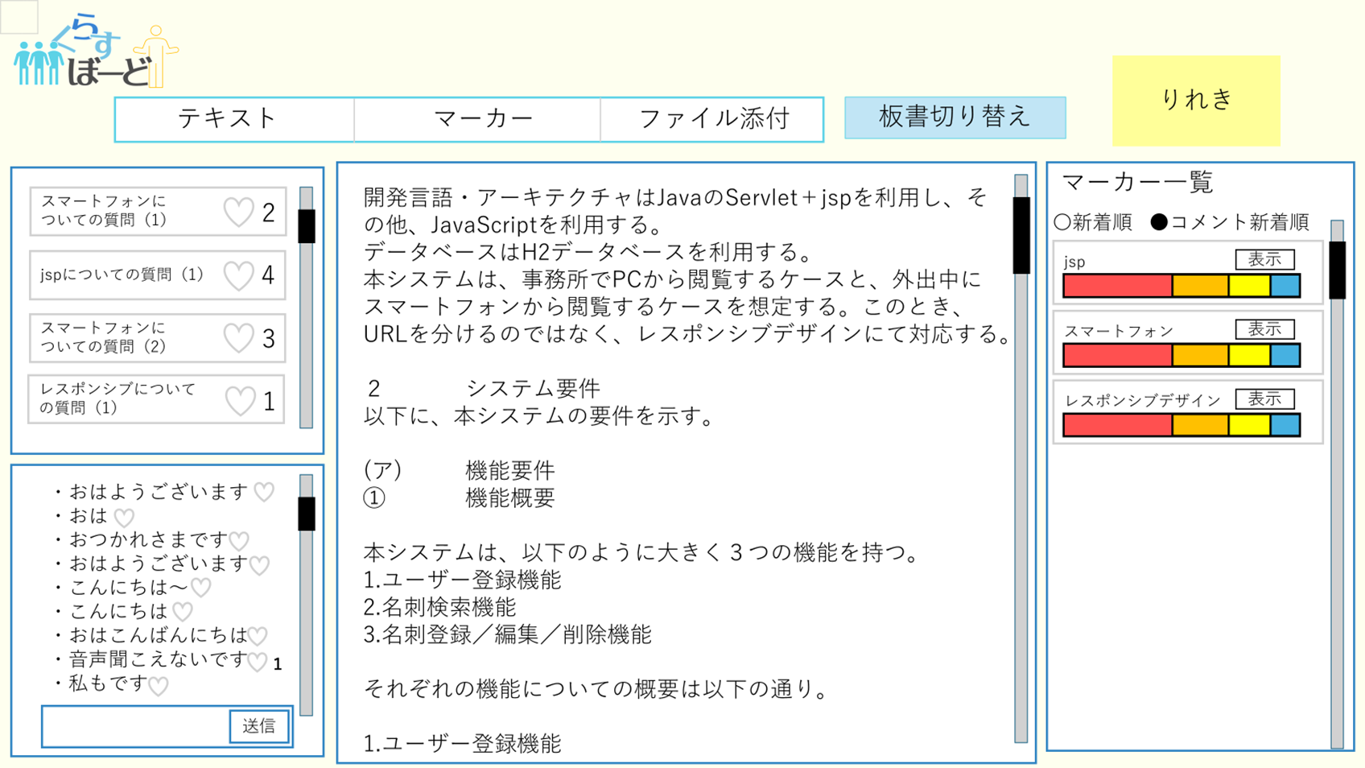
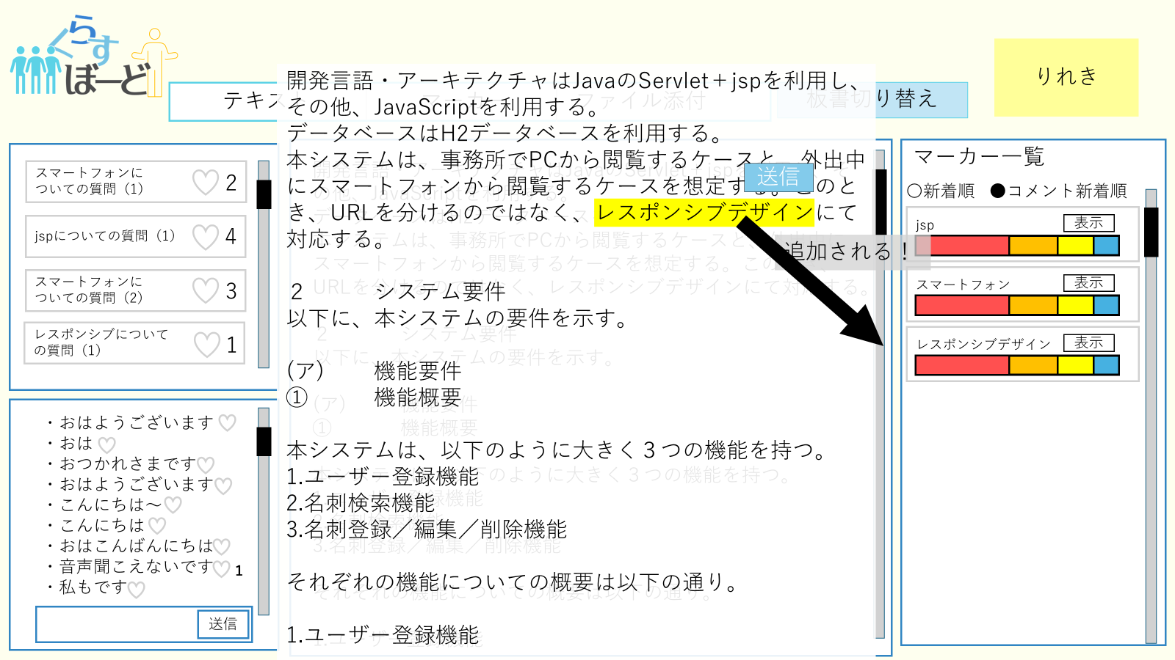
⑧
⑦
⑨
⑥
①
④
⑤
⑩

⑪

②

③

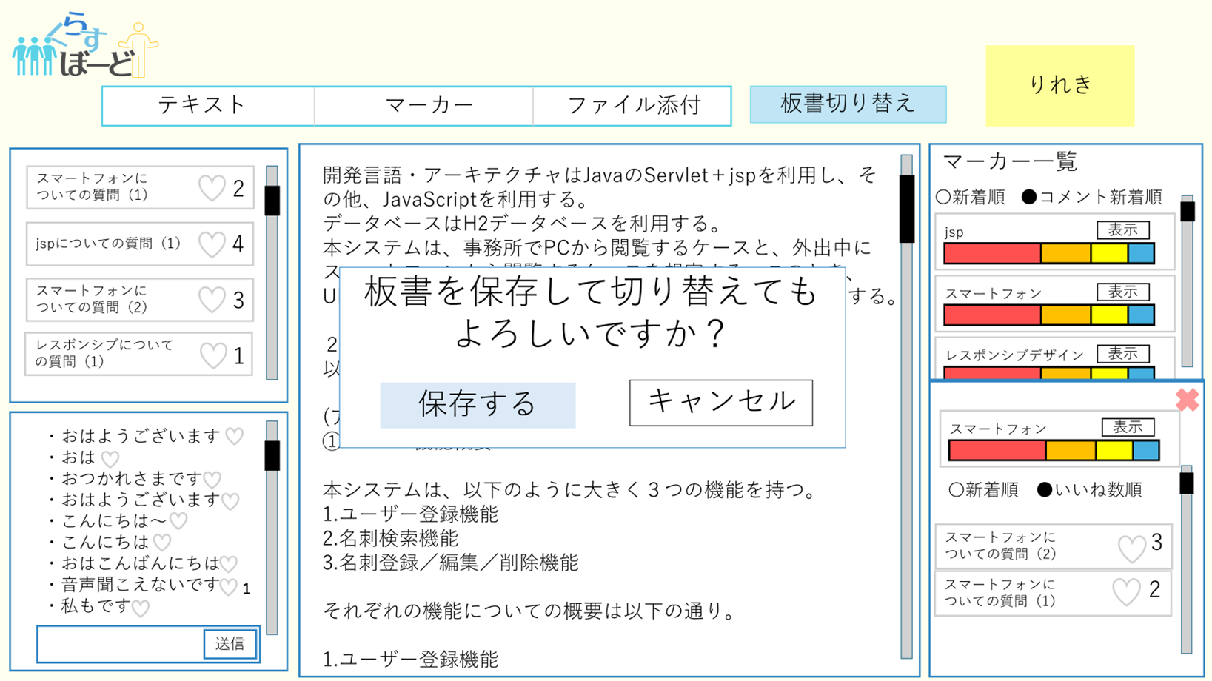
⑬
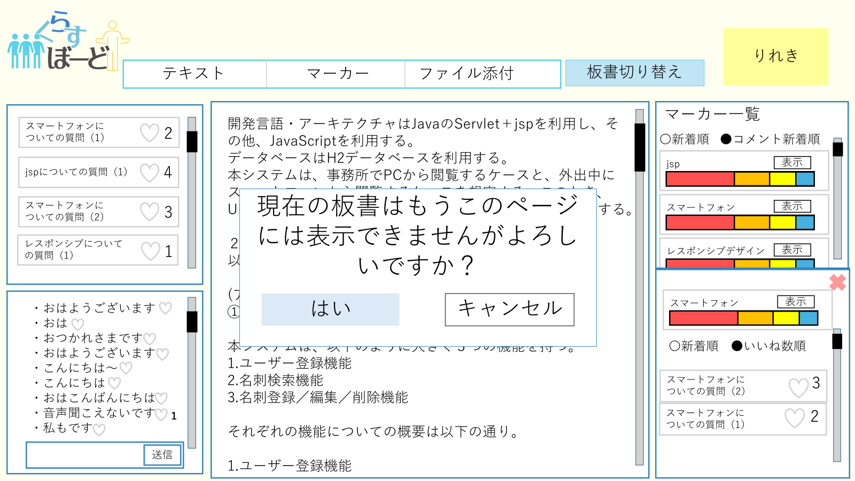
⑯

⑭
⑮

⑫

 | 機能設計
 |  | 講師板書ページ

 |  | ページロード
 |  |  | 講師板書画面用jspを表示する。
 |  |  | マーカーコメント・マーカーコメントリアクション数・全体コメント・全体コメントリアクション数 ・マーカー部分・マーカー部分理解度(全体)・板書情報を取得し、jspを表示する。

 |  | ①マーカーコメント欄 講師がマーカーした用語に対し、受講生が送ったコメントが表示される
 |  | ②コメント欄 送信ボタンで講師側も受講生側も送信ができる
 |  | ③送信ボタン 講師と受講生がコメントを送信できる
 |  | ④板書 講師側が記入できる
 |  | ⑤マーカー履歴度一覧 マーカーした単語の受講生の理解度が表示される。表示を押すと⑭のようにコメントが表示される。
 |  | ⑥クリックでテキスト記入モードになる
 |  | ⑦クリックでファイル添付が行える
 |  | ⑧クリックで⑨のマーカーモードに切り替わりモーダルにてマーカーが可能となる
 |  | ⑩マーカーした単語の理解度グラフが追加される
 |  | ⑪理解度グラフにある表示ボタンを押すと、⑫単語に対するコメントがアコーディオンで表示される
 |  | ⑬クリックすると板書の保存と切り替えが行われる。実行前に⑭→⑮のように2つの確認アラートが表示される。
 |  | ⑯クリックで講師_板書履歴ページに遷移する

 | 項目定義書

 | No |  | 物理名 | 論理名 |  | 画面型 |  | データ型(Java) | min | max | DBテーブル |  | DBカラム | 備考
 |  | 1 | markercommentfield | マーカーコメント欄 |  | div&text |  | String |  |  | marker_com |  | mark_com_contents | 表示中板書IDに基づいたすべてのマーカーコメントを表示
 |  | 2 | allcommentfield | 全体コメント欄 |  | div&text |  | String |  |  | all_com |  | all_com_contents | 表示中板書IDに基づいたすべての全体コメントを表示
 |  | 3 | allcommentsend | 全体コメント送信ボタン |  | button |  |  |  |  | all_com |  | all_com_contents
 |  | 4 | board | 板書 |  | div&text |  | String |  |  | black_board |  | board_contents | 表示中板書IDに基づいた板書の内容を保存し続ける
 |  | 5 | markerfield | マーカー一覧 |  | div&text |  | String |  |  | marker |  | mark_contents | 表示中板書IDに基づいたマーカー部分をすべて表示
 |  | 6 | textButton | テキストボタン |  | button
 |  | 7 | fileButton | ファイル添付ボタン |  | button
 |  | 8 | markerButton | マーカーボタン |  | button
 |  | 9 | markermode | マーカー機能 |  | div&text |  | String |  |  | black_board |  | board_contents | 板書コンテンツを取得しモーダルで表示
flag_very_good
flag_good
flag_bad
flag_very_bad
 |  | 10 | marker | マーカー |  | span
 |  | 11 | levelgraph | 理解度グラフ |  | div |  |  |  |  | level_rec |  |  | それぞれのデータの数と合計の数を用いて構成割合を表示
 |  | 12 | show | 表示 |  | div
 |  | 13 | boardchange | 板書切り替えボタン |  | button |  |  |  |  | black_board |  | board_id | board_idを新たにinsertしてboardに表示される内容を更新する
 |  | 14 | boardchangealert1 | 板書切り替えアラート１ |  | button
 |  | 15 | boardchangealert2 | 板書切り替えアラート２ |  | button
 |  | 16 | dateButton | 履歴ボタン |  | button

受講生板書ページ
外部設計書 |  |  |  |  | チーム名 |  | Knight
 |  |  |  |  | 画面名 |  | 受講生ページ |  |  |  | 作成者 | 伊藤 |  |  | 更新者
 |  |  |  |  | システム名 |  | くらすぼーど |  |  |  | 作成日 | 2024-06-14 |  |  | 更新日
 |  |  |  |  | 備考

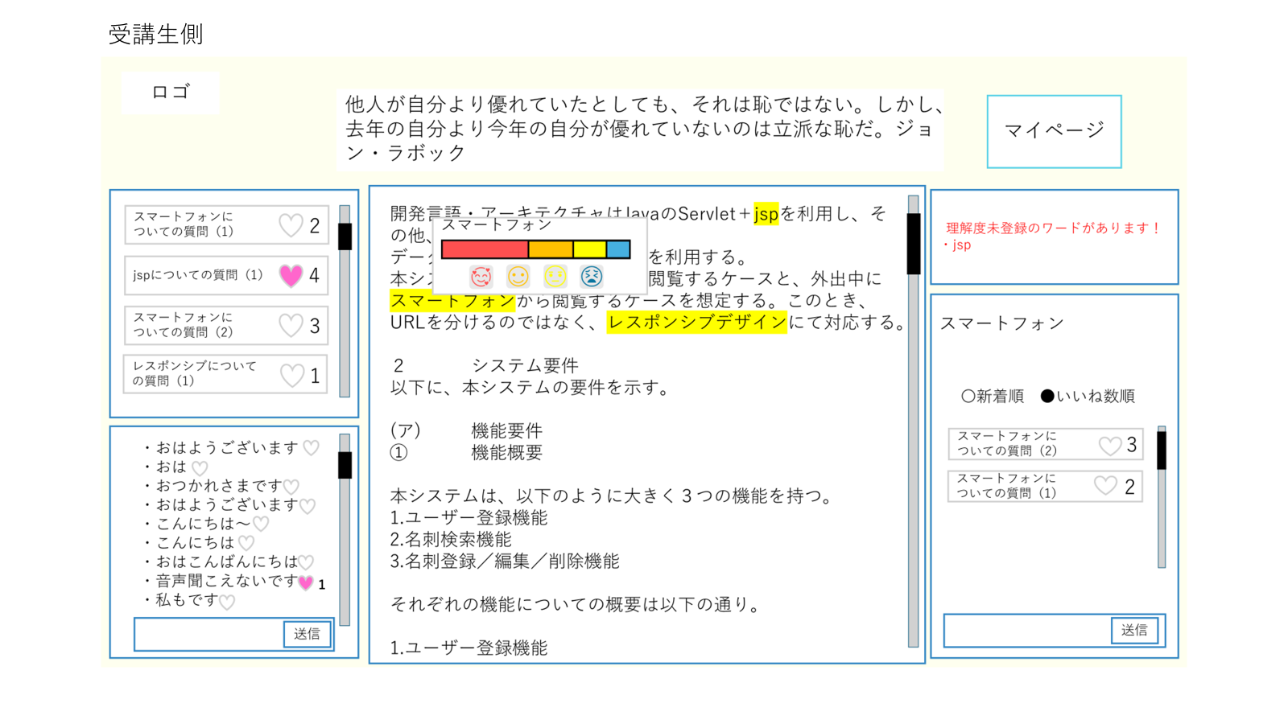
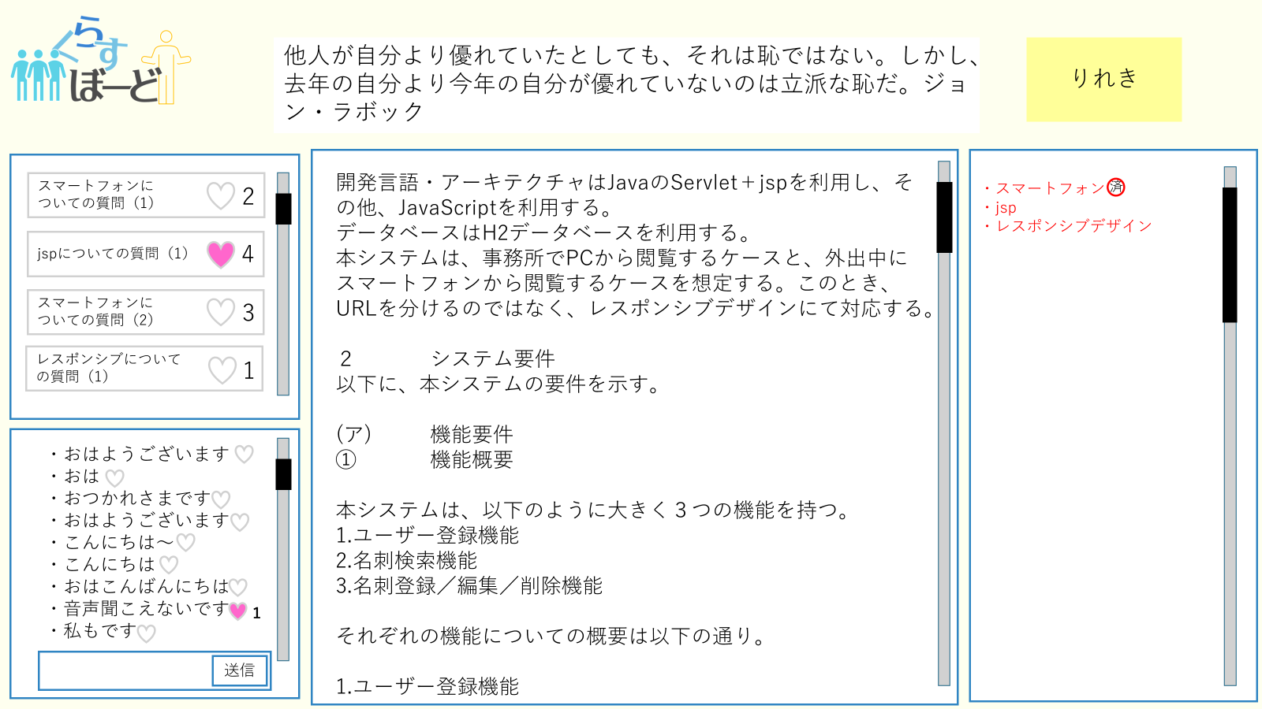
 | 画面設計

②

①

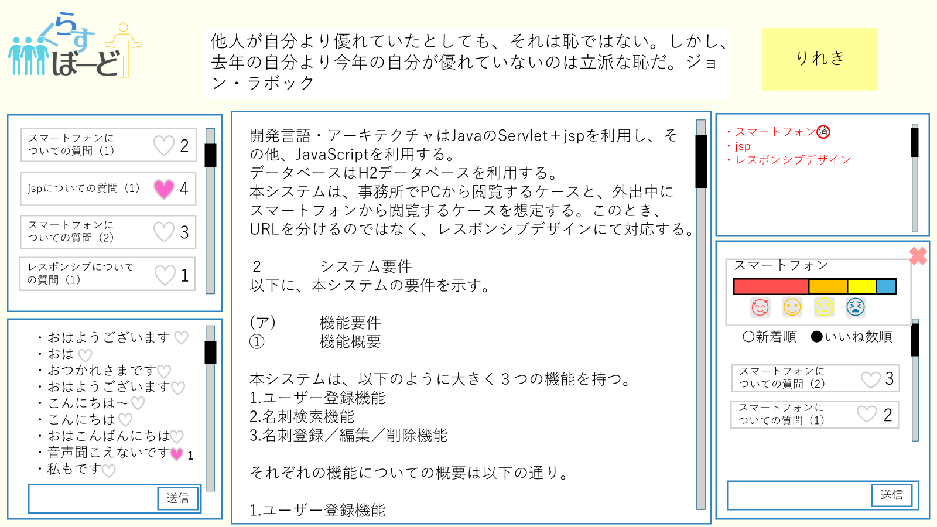
⑨
⑩

⑪

③
⑫

⑧
⑤
④

⑦
⑥

 | 機能設計
 |  | ページロード
 |  |  | 受講生板書画面用jspを表示する。
 |  |  | マーカーコメント・マーカーコメントリアクション数・全体コメント・全体コメントリアクション数 ・マーカー部分・マーカー部分理解度(全体)・マーカー部分理解度(個人)・板書情報を取得し、jspを表示する。

 |  |  | さらに、格言テーブル？からランダムで格言データを取得し表示する。
 |  | ①板書機能
 |  | 受講生板書画面用jspを表示する。

 |  | ②マーカーの単語一覧表示
 |  | （１）マーカーリスト欄に未登録ワードの一覧が表示される
 |  | （２）未登録ワードを登録したら済のマークが表示される

 |  | ③マーカーコメント欄の表示
 |  | （１）未登録ワードをクリックすると未登録欄が上に上がりそのスペースにマーカーコメント欄が表示される
 |  | （2）その単語についてのコメントを投稿できる
 |  | （3）×を押すとマーカーコメント欄が閉じる

 |  | ④マーカーコメントに対してのリアクション
 |  | （1）投稿されたコメントに対してハートマークを押すとリアクションできる
 |  | （２）リアクションの総数が表示される

 |  | ⑤マーカーコメントを新着順、いいね数順にソートする
 |  | （１）選択タブから新着順、いいね数順を選択する
 |  | （２）選択した順に昇順、降順を選択する
 |  | （３）データが指定した順にソートされる

 |  | ⑥マーカー部分へのコメント送信
 |  | （1）板書に対して講師アカウントでマーカーを引いた部分に受講生アカウントからコメントを送信する
 |  | （２）そのコメントがリアルタイムで更新され、画面に反映される。
 |  | （３）コメントは画面端にリアルタイムで更新・表示され、各マーカーごとのコメントはマーカーをクリック時に画面端の別場所に表示される。

 |  | ⑦全体コメントへの送信
 |  | （１）受講生アカウントから全体にコメントを送信する
 |  | （２）そのコメントがリアルタイムで更新され、画面に反映される。

 |  | ⑧全体コメントに対してのリアクション（いいね）
 |  | （１）送信されたコメントに対してハートマークを押すとリアクションできる
 |  | （２）リアクションの総数が表示される
 |  | （３）全体コメントに対してのリアクション

 |  | ⑨履歴ページへの遷移
 |  | 受講生_板書履歴ページへ遷移する

 |  | ⑩今日の格言の表示
 |  | ログインすると毎日別の格言が表示される
 |  | ⑪マーカーコメント欄 講師がマーカーした用語に対し、受講生が送ったコメントが表示される
 |  | ⑫マーカー理解度一覧 ③が動作した時に出現するdivの中にマーカーした単語の受講生の理解度が表示され、理解度を選択し送信する。

 | 項目定義書

 | No |  | 物理名 | 論理名 |  | 画面型 |  | データ型(Java) | min | max | DBテーブル |  | DBカラム | 備考
 |  | ① | board | 板書 |  | div |  | String |  |  | black_board |  | board_contents
 |  | ② | markerList | マーカー一覧表 |  | div |  | String |  |  | marker |  | mark_contents
 |  | ③ | markerComFirld | マーカーコメント |  | div |  | String |  |  | level_com |  | mark_com_contents
 |  | ③ | hoverGraph | ホバーグラフ |  |  |  |  |  |  | level_rec |  | flag_very_good, flag_good, flag_bad, flag_very_bad
 |  | ③ | close | マーカーコメント欄削除 |  | button
 |  | ④ | markerFav | マーカーコメントいいね |  | div |  |  |  |  | marker_com_fav
 |  | ⑤ | markerComSort | マーカーコメント並び替え |  |  |  | String |  |  | marker_com_fav
 |  | ⑥ | markerComSend | マーカーコメント送信 |  | button
 |  | ⑦ | allComSend | 全体コメント送信 |  | button
 |  | ⑧ | allCom | 全体コメント |  | div |  | String |  |  | all_com |  | all_com_contents
 |  | ⑧ | allComFav | 全体コメントいいね |  | div |  |  |  |  | all_com_fav
 |  | ⑨ | record | 履歴ボタン |  | button
 |  | ⑩ | proverb | 格言 |  | div
 |  | ⑪ | markercommentfield | マーカーコメント欄 |  | div&text |  | String |  |  | marker_com |  | mark_com_contents | 表示中板書IDに基づいたすべてのマーカーコメントを表示
flag_very_good
flag_good
flag_bad
flag_very_bad
 |  | ⑫ | markerlevelregi | マーカー理解度選択 |  | div |  | int |  |  | level_rec |  |  | マーカー部分に対する理解度を選択し、送信する

受講生_板書履歴ページ
外部設計書 |  |  |  |  |  | チーム名 |  | Knight
 |  |  |  |  |  | 画面名 |  | 受講生ページ |  |  |  | 作成者 | 齋田 |  |  | 更新者
 |  |  |  |  |  | システム名 |  | くらすぼーど |  |  |  | 作成日 | 2024-06-14 |  |  | 更新日
 |  |  |  |  |  | 備考
①

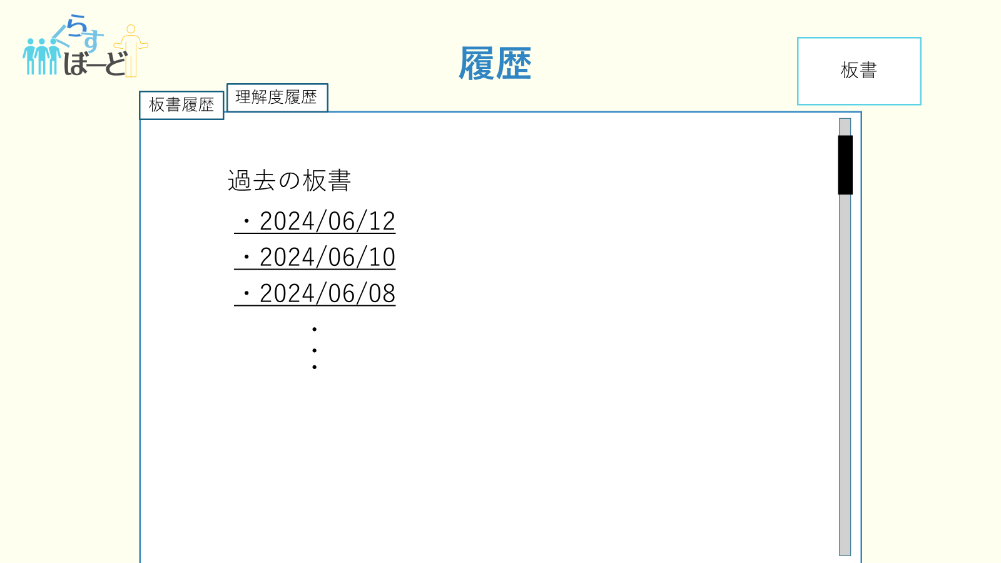
 | 画面設計
③
①
②
①
①
③
④
⑤

②

 | 機能設計
 |  |  | 受講生履歴ページ

 |  |  | ページロード
 |  |  |  | 受講生履歴画面用jspを表示する。
 |  |  |  | ページ表示時、過去板書のdateデータを取得し新着順で表示する。

 |  |  | ①クリックすると過去の板書のアドレスが表示される
 |  |  | ②過去の板書のアドレスをクリックするとその板書のデータページに遷移する

 |  |  | ③クリックすると理解度履歴ページに遷移する
 |  |  | ④クリックすると受講生板書ページに遷移する

 | 項目定義書

 | No |  | 物理名 |  | 論理名 |  | 画面型 |  | データ型(Java) | min | max | DBテーブル |  | DBカラム | 備考
 |  | 1 | boardrecordButton |  | 板書履歴ボタン |  | button |  |  |  |  | black_board |  | board_date
 |  | 2 | boardrecord |  | 過去板書 |  | button |  |  |  |  | black_board |  | board_contents
 |  | 3 | levelrecordButton |  | 理解度履歴ボタン |  | button |  |  |  |  |  |  |  | 理解度履歴ページに遷移
 |  | 4 | levelrecord |  | 理解度履歴 |  | div |  | String

講師_板書履歴ページ
外部設計書 |  |  |  |  |  | チーム名 |  | Knight
 |  |  |  |  |  | 画面名 |  | 講師板書履歴ページ |  |  |  | 作成者 | 齋田 |  |  | 更新者
 |  |  |  |  |  | システム名 |  | くらすぼーど |  |  |  | 作成日 | 2024-06-13 |  |  | 更新日
 |  |  |  |  |  | 備考

 | 画面設計

②
③

①

 | 機能設計
 |  |  | 講師履歴ページ

 |  |  | ページロード
 |  |  |  | 講師履歴画面用jspを表示する。
 |  |  |  | ページ表示時、過去板書のdateデータを取得し新着順で表示する。

 |  |  | ①過去の板書のアドレスをクリックするとその板書のデータページに遷移する
 |  |  | ②クリックすると講師_理解度履歴ページに遷移する
 |  |  | ③クリックすると講師板書ページに遷移する

 | 項目定義書

 | No |  | 物理名 |  | 論理名 |  | 画面型 |  | データ型(Java) | min | max | DBテーブル |  | DBカラム | 備考
 |  | 1 | boardRecord |  | 過去板書 |  | button |  |  |  |  | black_board |  | board_contents
 |  | 2 | levelRecordButton |  | 理解度履歴ボタン |  | button |  |  |  |  |  |  |  | 講師＿理解度履歴ページに遷移
 |  | 3 | boardButton |  | 板書ボタン |  | button |  |  |  |  |  |  |  | 講師板書ページに遷移

受講生_理解度履歴ページ
外部設計書 |  |  |  |  |  | チーム名 |  | Knight
 |  |  |  |  |  | 画面名 |  | 受講生ページ |  |  |  | 作成者 | 齋田 |  |  | 更新者
 |  |  |  |  |  | システム名 |  | くらすぼーど |  |  |  | 作成日 | 2024-06-14 |  |  | 更新日
 |  |  |  |  |  | 備考
①

 | 画面設計
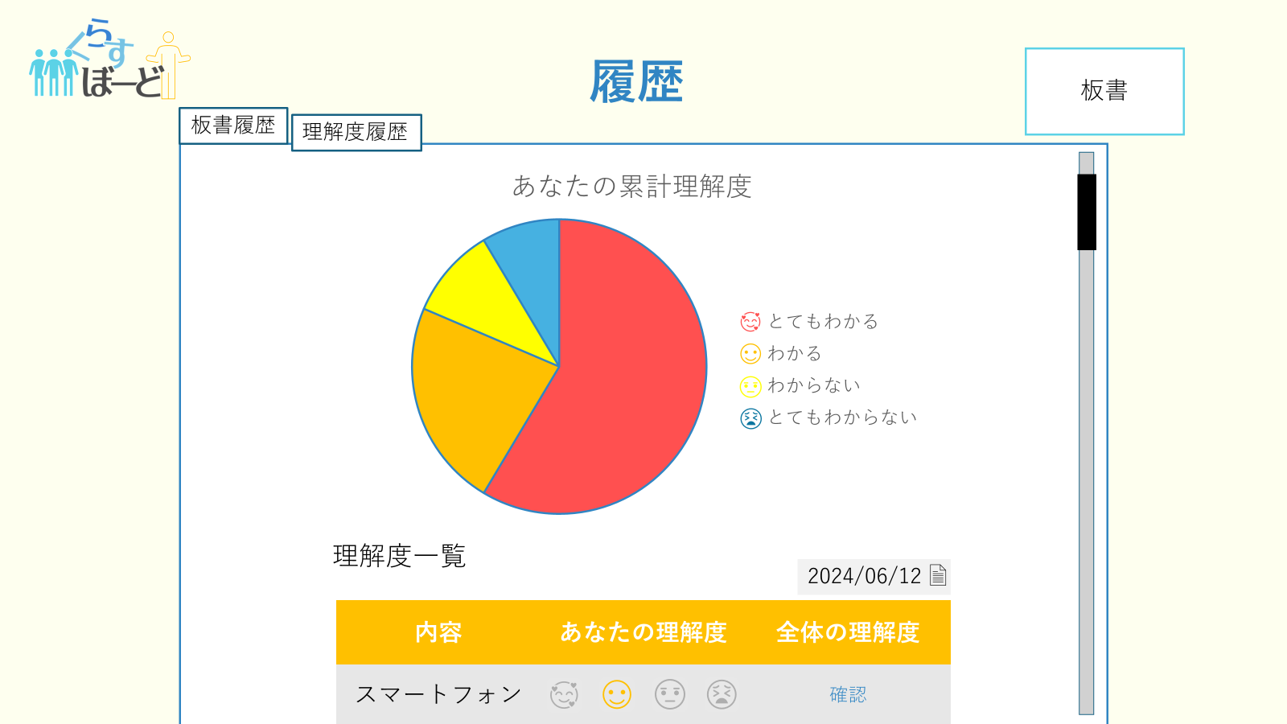
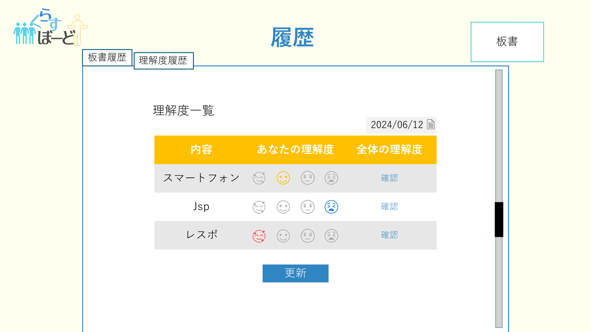
③
①
②
①
⑤
①
②
④
⑪
③

③
④

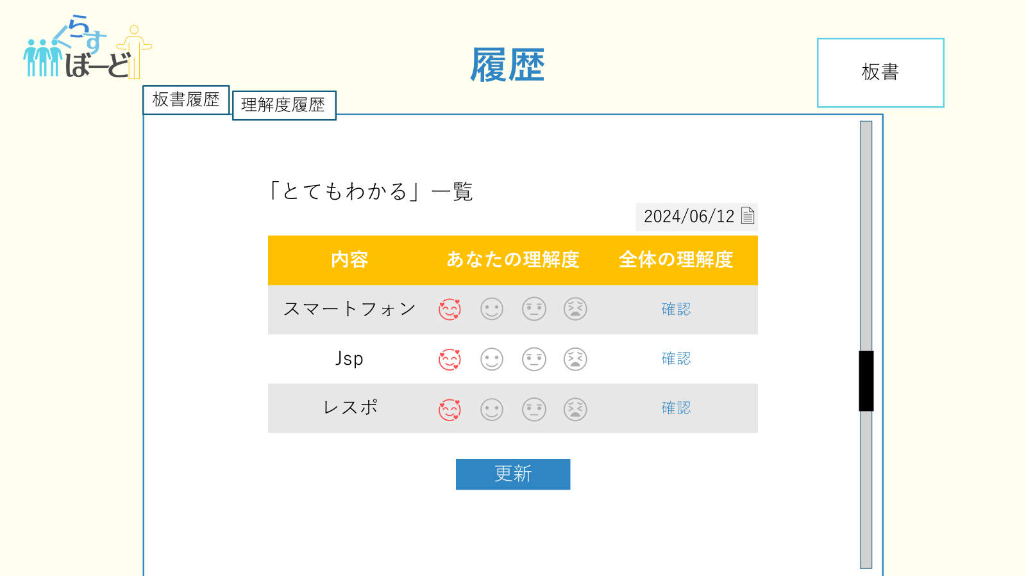
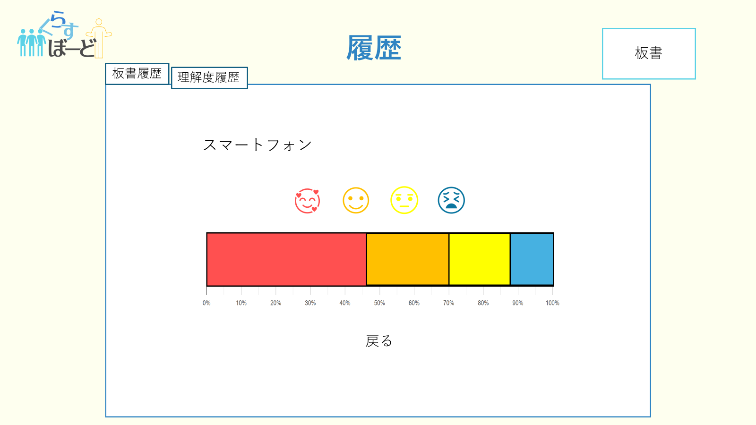
⑨

⑤
⑩
⑦

⑥

⑧

 | 機能設計
 |  |  | 受講生履歴ページ

 |  |  | ページロード
 |  |  |  | 受講生理解度履歴画面用jspを表示する。
 |  |  |  | 受講生の累計理解度に基づいた最新のグラフを表示する。
 |  |  |  | ページ表示時、理解度テーブル？から理解度データを取得し新着順？ですべて表示する。

 |  |  | ①クリックすると受講生板書履歴ページに遷移する
 |  |  | ②個人累計理解度グラフ
 |  |  | ③理解度チェックグラフ ②の円グラフの下にある。理解度をクリックし、④の更新ボタンを押すことで、理解度の変更が行われる。理解度を変更は、②の円グラフにも適用される。
 |  |  | 理解度の変更は⑤の円グラフにも適用される。
 |  |  | ⑤ ②の円グラフ内にある理解度レベルの何れかをクリックすると、③の理解度一覧が、
 |  |  | その理解度を選択した理解度チェックグラフ（ここでは「とてもわかる一覧」）に変化する
 |  |  | ⑥クリックすると、⑦の全体理解度グラフが表示される
 |  |  | ⑧クリックすると、⑤の画面に戻る
 |  |  | ⑨クリックすると、受講生板書ページに遷移する
 |  |  | ⑩理解度チェックグラフの表示内容を板書の日付ごとに絞ることができる

 | 項目定義書

 | No |  | 物理名 |  | 論理名 |  | 画面型 |  | データ型(Java) | min | max | DBテーブル |  | DBカラム | 備考
 |  | 1 | boardrecordbutton |  | 板書履歴ボタン |  | button |  |  |  |  | black_board |  | board_contents
 |  | 2 | graph |  | 個人累計理解度グラフ |  | button |  |  |  |  | level_rec |  | user_id flag_very_good flag_good flag_bad flag_very_bad | 自身が選択した其々の理解度の累計、 全体の累計値を算出し、割合を計算する
 |  | 3 | levelfield |  | 理解度一覧 |  | div |  | String |  |  | level_rec |  | user_id flag_very_good flag_good flag_bad flag_very_bad | 理解度の変更が可能（④の更新ボタンで確定）
 |  | 4 | updateButton |  | 更新ボタン |  | button
 |  | 5 | levellist |  | 理解度別一覧 |  | div |  | String |  |  | level_rec |  | user_id flag_very_good flag_good flag_bad flag_very_bad | グラフを押して選択した 特定の理解度のみをソートして表示される 理解度の更新も可能
 |  | 6 | confirmButton |  | 確認ボタン |  | button
 |  | 7 | alllevel |  | 全体理解度 |  | div |  | String |  |  | level_rec |  | user_id flag_very_good flag_good flag_bad flag_very_bad | それぞれの理解度の登録数と全体の合計を用いて割合を計算する
 |  | 8 | back |  | 戻るボタン |  | button
 |  | 9 | boardButton |  | 板書ページボタン |  | button |  |  |  |  | black_board |  | board_contents
 |  | 10 | levelfilter |  | 理解度板書絞り込み |  | div |  |  |  |  | black_board |  | board_id | 各板書ごとのマーカー理解度を表示

講師_理解度履歴ページ
外部設計書 |  |  |  |  |  | チーム名 |  | Knight
 |  |  |  |  |  | 画面名 |  | 講師理解度履歴ページ |  |  |  | 作成者 |  |  |  | 更新者
 |  |  |  |  |  | システム名 |  | くらすぼーど |  |  |  | 作成日 | 2024-06-13 |  |  | 更新日
 |  |  |  |  |  | 備考

 | 画面設計
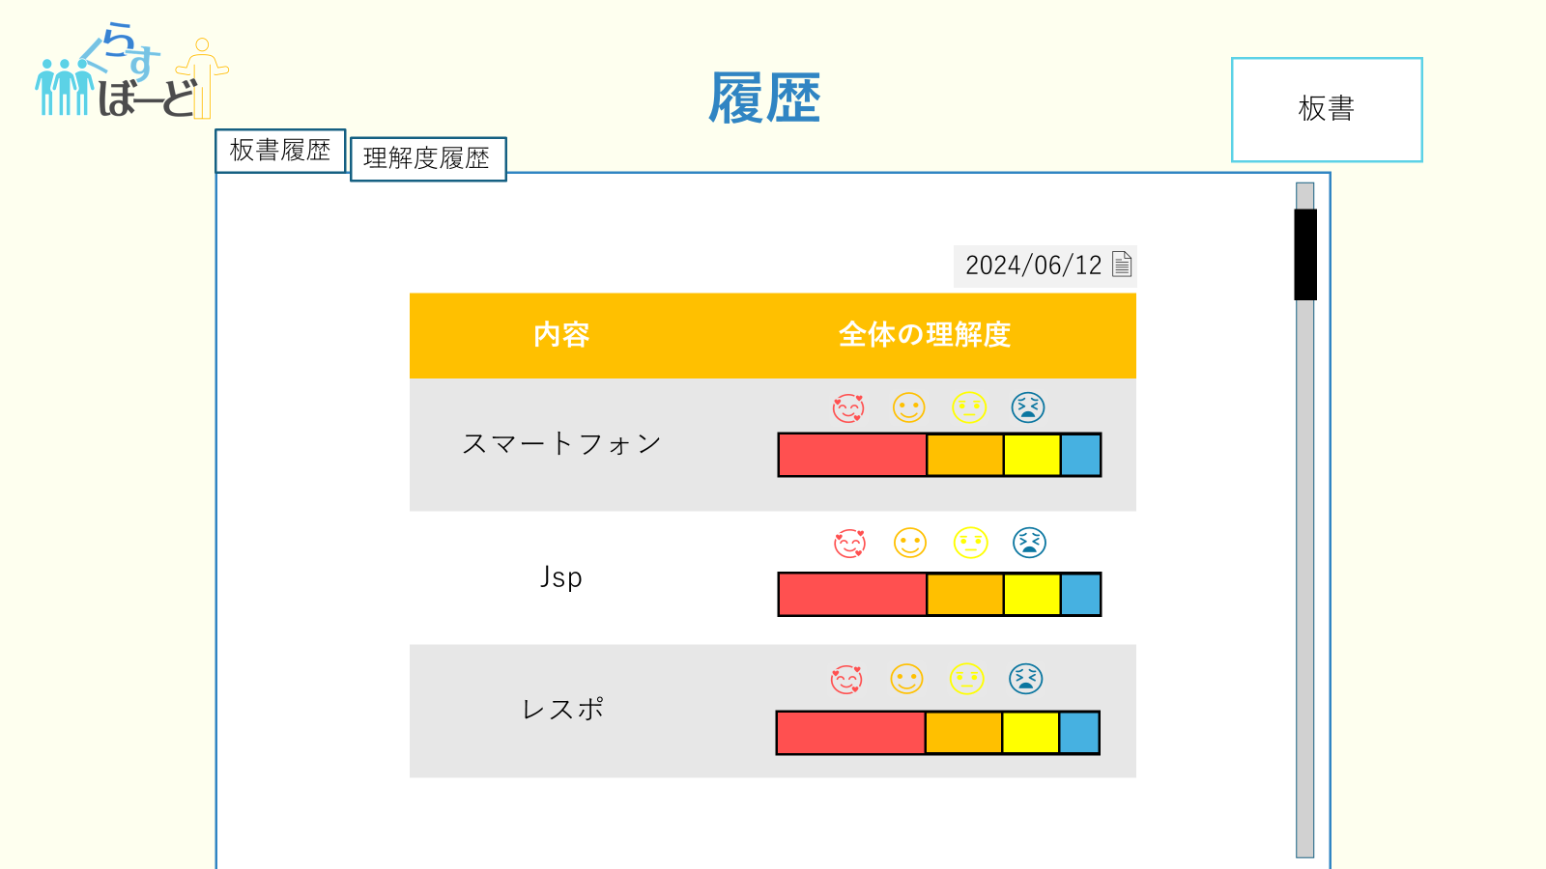
④
①
③

②

 | 機能設計
 |  |  | 講師履歴ページ

 |  |  | ページロード
 |  |  |  | 講師理解度履歴画面用jspを表示する。
 |  |  |  | ページ表示時、全体理解度テーブル？から全体理解度データを取得し新着順？ですべて表示する。

 |  |  | ①クリックすると板書履歴ページに遷移する
 |  |  | ②今までマーカーした単語の理解度確認画面が表示される。
 |  |  | ③タブで日にちを変更できる。
 |  |  | ④クリックすると講師板書ページに移動する。

 | 項目定義書

 | No |  | 物理名 |  | 論理名 |  | 画面型 |  | データ型(Java) | min | max | DBテーブル |  | DBカラム | 備考
 |  | 1 | boardrecordbutton |  | 板書履歴ボタン |  | button
 |  | 2 | teachlevelrecord |  | 理解度履歴 |  | div |  |  |  |  | level_rec
 |  | 3 | levelfilter |  | 理解度絞り込み |  | button
 |  | 4 | boardButton |  | 板書ボタン |  | button

受講生&講師_過去板書閲覧ページ
外部設計書 |  |  |  |  | チーム名 |  | Knight
 |  |  |  |  | 画面名 |  | 受講生&講師_過去板書ページ |  |  |  | 作成者 |  |  |  | 更新者
 |  |  |  |  | システム名 |  | くらすぼーど |  |  |  | 作成日 | 2024-06-13 |  |  | 更新日
 |  |  |  |  | 備考

 | 画面設計

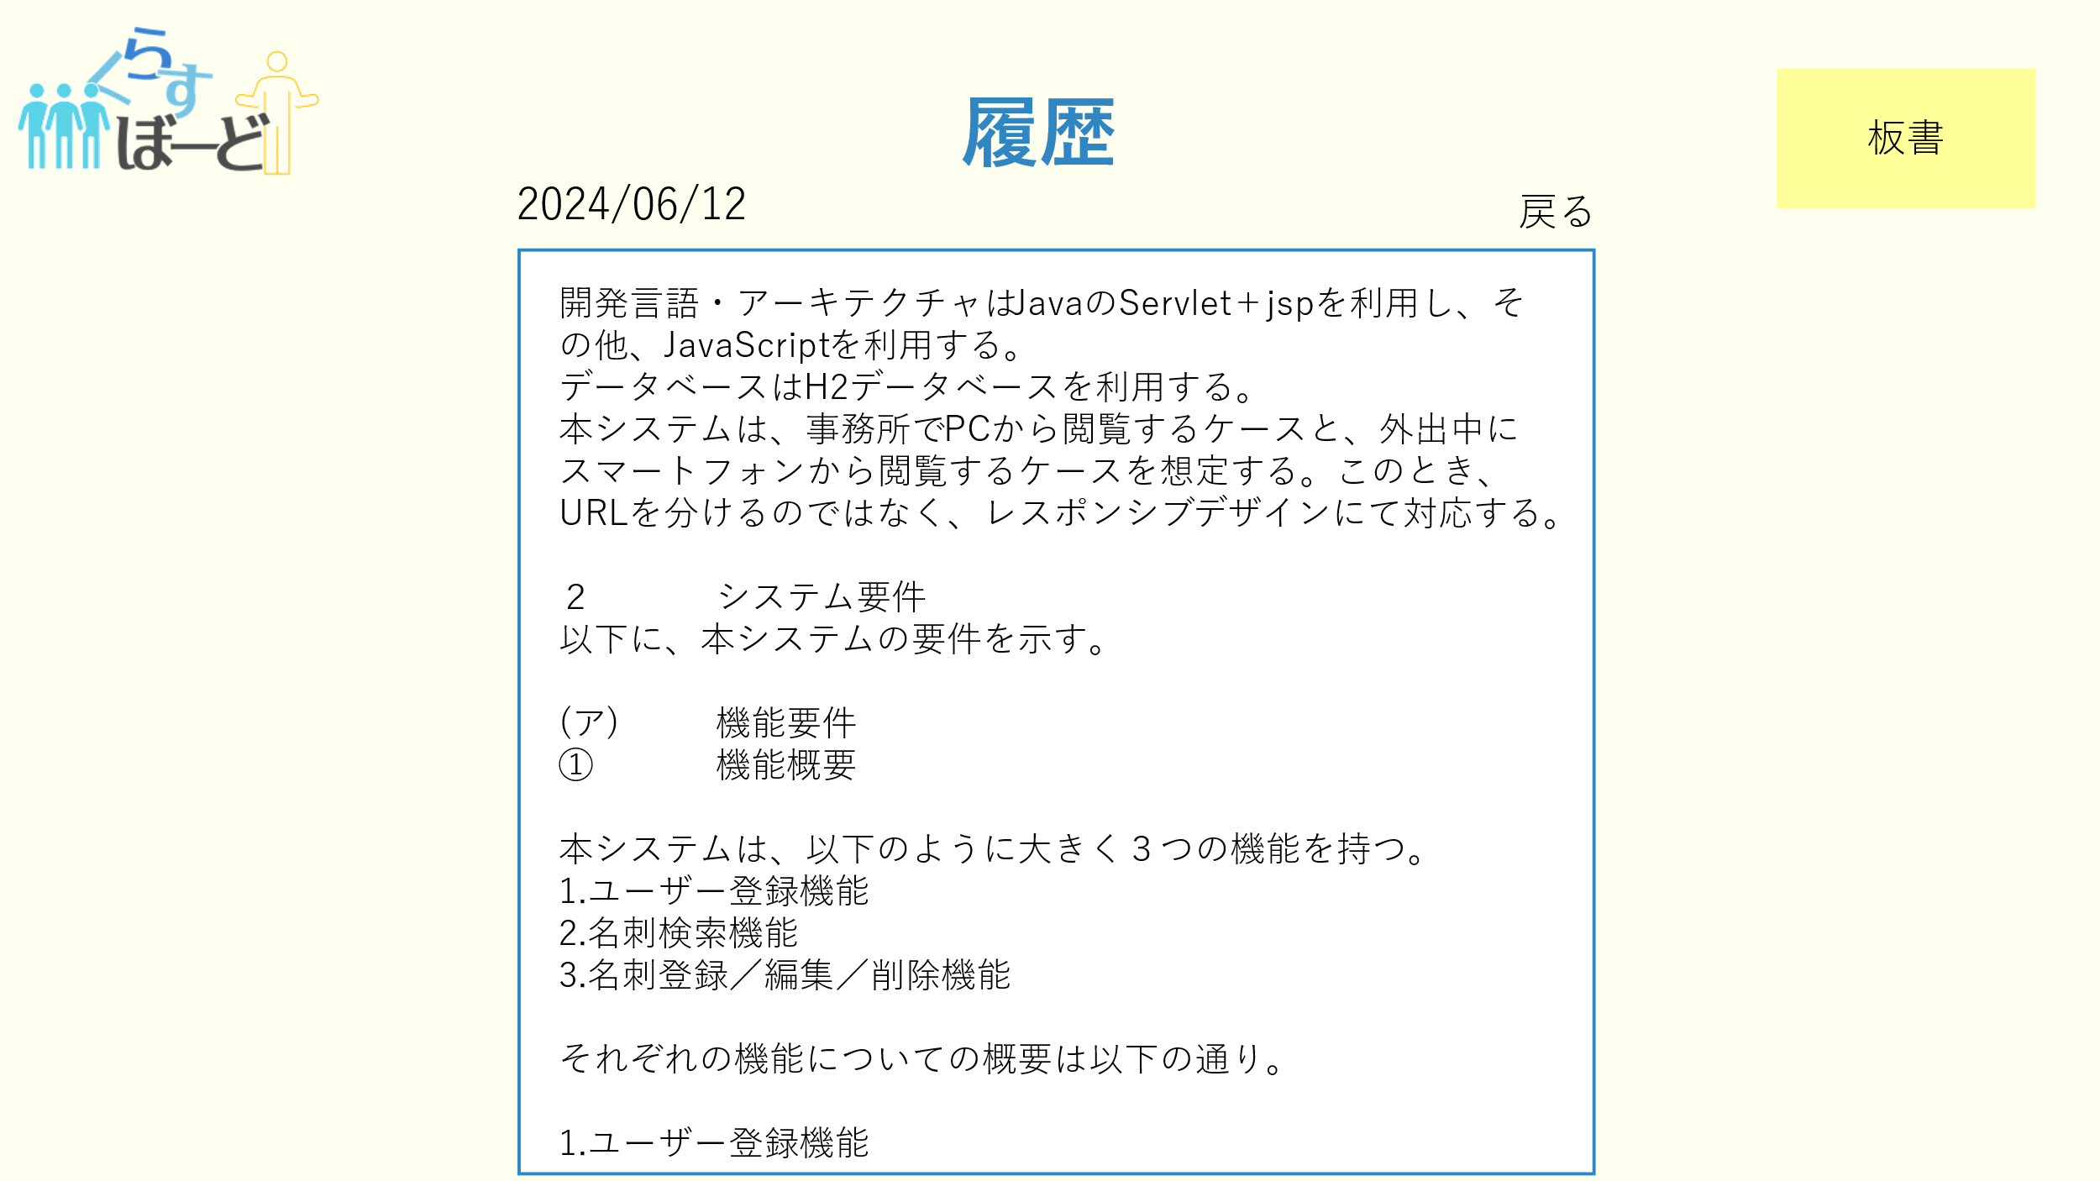

②

①

③

 | 機能設計
 |  | ページロード
 |  |  | 過去板書閲覧画面用jspを表示する。
 |  |  | ページ表示時、板書履歴テーブルからboard_idが一致するboard_contentsを取得し表示する。

 |  | ①戻るボタンクリック時、講師履歴画面に遷移する。

 |  | ②板書ボタンクリック時、板書画面に遷移する。

 |  | ③選択板書の内容が表示される

 | 項目定義書

 | No |  | 物理名 | 論理名 |  | 画面型 |  | データ型(Java) | min | max | DBテーブル |  | DBカラム | 備考
 |  | 1 | backButton | 戻るボタン |  | button
 |  | 2 | boardButton | 板書ボタン |  | button
 |  | 3 | boardrecord | 過去板書 |  | text |  | String |  |  | blackboard |  | board_contents

